Баги
Number | Title | Priority | Preconditions | Steps | Result | Enviroment | Comment
Bug-1 | В выпадающем списке "Вид животного" не выпадает вариант "Кот". На главной странице сайта присутствует карточка кота "Сэм". | Normal | 1. Перейти на страницу http://130.193.37.179/app/pets | 1. Кликнуть мышкой в поле выбора "Вид животного". 2. Из выпадающего списка кликнуть на слово "Кот". | Результат: Выбор карточки питомца "Сэм" не произошёл. Под формой выпадает надпись "Приют пуст" Ожидаемый результат: Под формой появляется карточка питомца кота "Сэма". | ОС: Windows 10, браузер: Chrom Version 104.0.5112.81
Bug-2 | В выпадающем комбинированном списке в поле "Вид животного" несоответствие видов животных с представленными карточками на главной странице сайта. | Critical | 1. Перейти на страницу http://130.193.37.179/app/pets | 1. Кликнуть мышкой в поле выбора "Вид животного". | Результат: Выпадает список животных: герой, коза, кот, кошка, обезьянка, обезьянка Ожидаемый результат: Выпадает список животных, карточки которых представлены на главной странице сайта: кот, собака, попугай | ОС: Windows 10, браузер: Chrom Version 104.0.5112.81
Bug-3 | В выпадающем комбинированном списке в поле "Вид животного" дважды указан вид животного "Обезьянка" | Critical | 1. Перейти на страницу http://130.193.37.179/app/pets | 1. Кликнуть мышкой в поле выбора "Вид животного". | Результат: В выпадающем списке двавжды указан вид животного "Обезьянка" Ожидаемый результат: В выпадающем списке один раз указан вид животного "Обезьянка" | ОС: Windows 10, браузер: Chrom Version 104.0.5112.81
Bug-4 | В выпадающем комбинированном списке в поле "Вид животного" нет элемента "Собака" | Critical | 1. Перейти на страницу http://130.193.37.179/app/pets | 1. Кликнуть мышкой в поле выбора "Вид животного". | Результат: В списке нет элемента "Собака" Ожидаемый результат: В списке есть элемент "Собака" | ОС: Windows 10, браузер: Chrom Version 104.0.5112.81
Bug-5 | В выпадающем комбинированном списке в поле "Вид животного" нет элемента "Попугай" | Critical | 1. Перейти на страницу http://130.193.37.179/app/pets | 1. Кликнуть мышкой в поле выбора "Вид животного". | Результат: В списке нет элемента "Попугай" Ожидаемый результат: В списке есть элемент "Попугай" | ОС: Windows 10, браузер: Chrom Version 104.0.5112.81 | 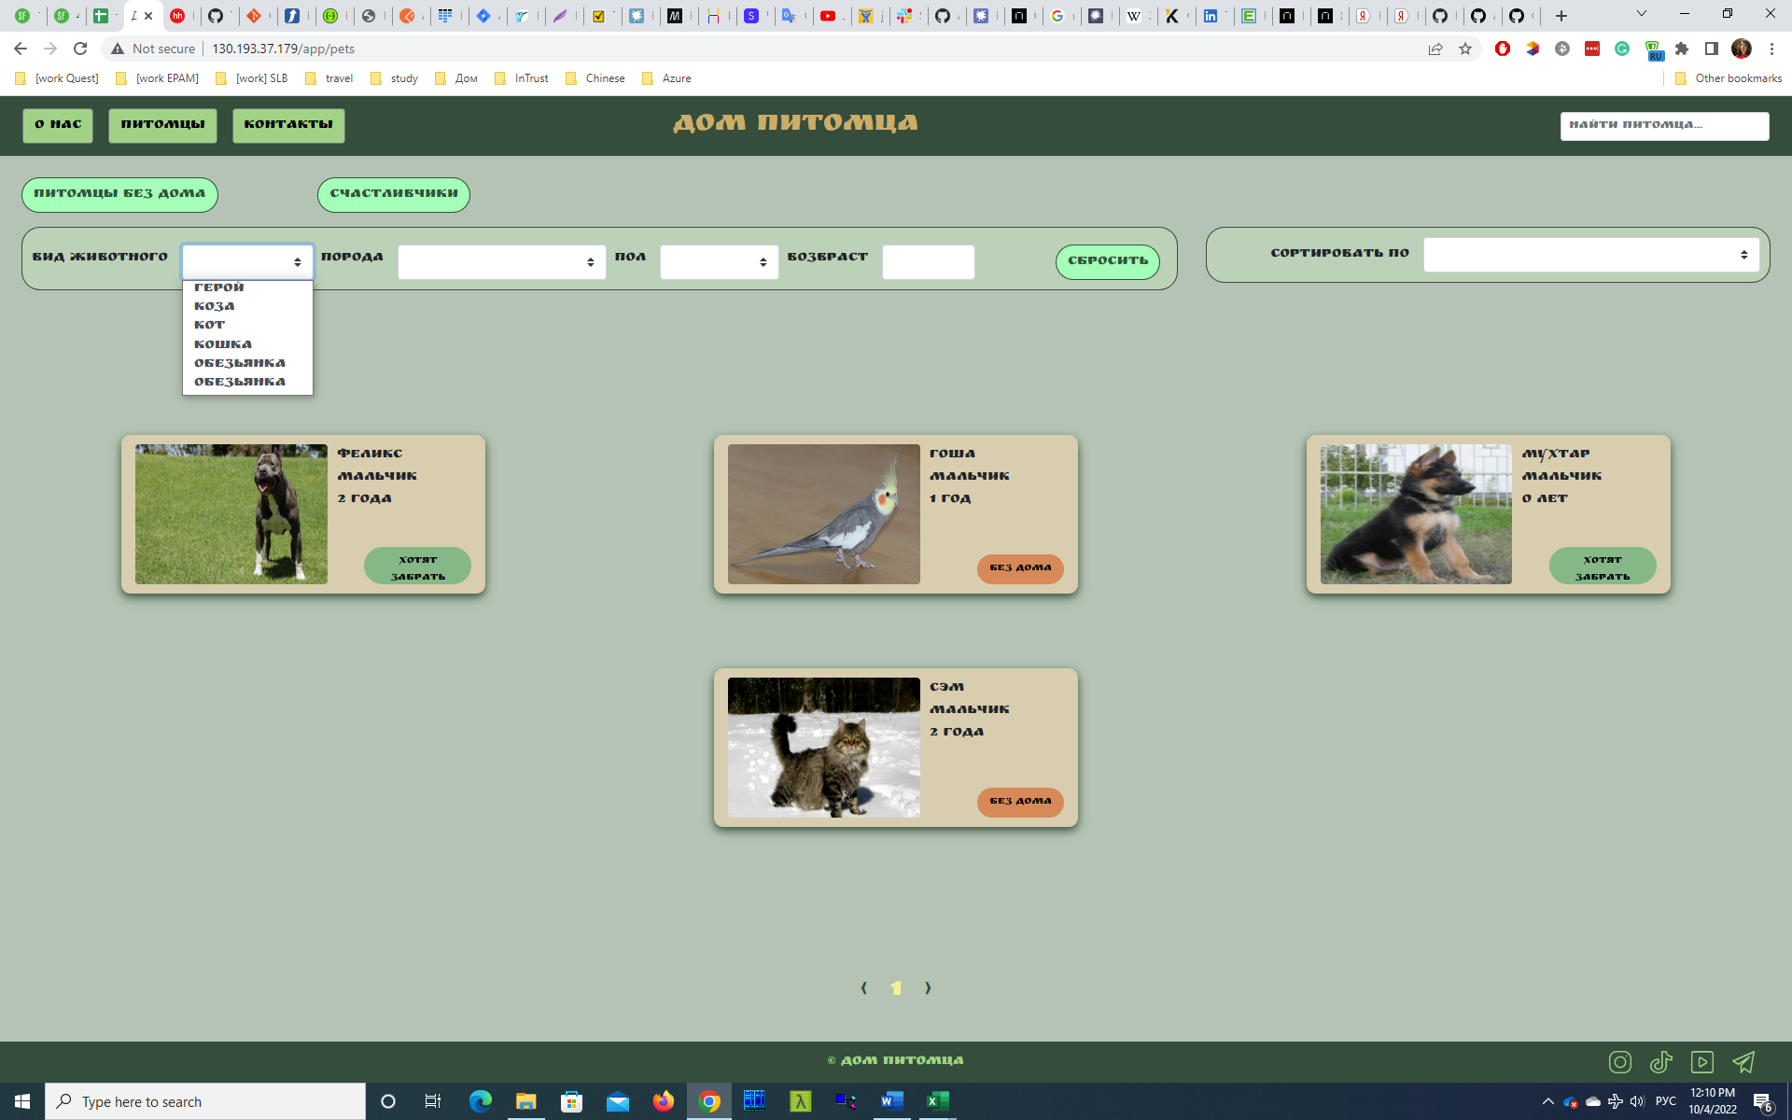
Bug-6 | В выпадающем комбинированном списке в поле "Порода" дважды указана порода "Питбуль" | Critical | 1. Перейти на страницу http://130.193.37.179/app/pets | 1. Кликнуть мышкой в поле выбора "Порода". | Результат: В выпадающем списке двавжды указана порода "Питбуль" Ожидаемый результат: В выпадающем списке один раз указана порода "Питбуль" | ОС: Windows 10, браузер: Chrom Version 104.0.5112.81
Bug-7 | В выпадающем комбинированном списке в поле "Порода" нет варианта "Сибирская кошка" | Critical | 1. Перейти на страницу http://130.193.37.179/app/pets | 1. Кликнуть мышкой в поле выбора "Порода". | Результат: В выпадающем списке не указана порода "Сибирская кошка" Ожидаемый результат: В выпадающем списке указана порода "Сибирская кошка" | ОС: Windows 10, браузер: Chrom Version 104.0.5112.81
Bug-8 | В выпадающем комбинированном списке в поле "Пол" выпадают некорректные значения | Critical | 1. Перейти на страницу http://130.193.37.179/app/pets | 1. Кликнуть мышкой в поле выбора "Пол". | Результат: В ввыпадающем списке отображаются варианты: “Вилка”, “Вилка”, “Девочка”, “Зеленый”, “Кабель”, “Мальчик” Ожидаемый результат: В ввыпадающем списке отображаются варианты: “Девочка”, “Мальчик” | ОС: Windows 10, браузер: Chrom Version 104.0.5112.81
Bug-9 | Нет уведомления при вводе в поле "Возраст" отрецательных чисел | Critical | 1. Перейти на страницу http://130.193.37.179/app/pets | 1. Ввести в поле "Возраст" любое отрицаетльно число. | Результат: Система не выдаёт предупреждения о некорректном вводе Ожидаемый результат: Система выдаёт предупреждение о некорректном вводе | ОС: Windows 10, браузер: Chrom Version 104.0.5112.81
Bug-10 | Некорректная сортировка по породе животного при выборе в выпадающем списке "Порода". В поле "Сортировать по" | Normal | 1. Перейти на страницу http://130.193.37.179/app/pets | 1. Выбрать в выпадающем списке поля "Сортировать по" значение "Порода" | Результат: На странице, под формой ввода фильтра, появляются карточки отсортированные в алфавитном порядке по кличке питомца Ожидаемый результат: На странице, под формой ввода фильтра, появятся результаты сортировки с карточками животных в алфавитном порядке по породе | ОС: Windows 10, браузер: Chrom Version 104.0.5112.81
Bug-11 | В подвале сайта не работают кнопки перехода в социальные сети | Normal | 1. Перейти на страницу http://130.193.37.179/app/pets | 1. На любой из открывающихся страниц сайта кликнуть на любой значок социальной сети | Результат: Отсутствует переход куда-либо Ожидаемый результат: Переход на страницу сайта "Дом питомца" в выбранную социальную сеть. | ОС: Windows 10, браузер: Chrom Version 104.0.5112.81
Bug-12 | На главной странице сайта в поле "Возраст" допущена грамматическая ошибка. Одна лишняя буква - "в" | Critical | 1. Перейти на страницу http://130.193.37.179/app/pets | 1. Прочитать слово введённое в поле "Возраст" | Результат: Написано слово "Возвраст" Ожидаемый результат: Написано слово "Возраст" | ОС: Windows 10, браузер: Chrom Version 104.0.5112.81
Bug-13 | На главной странице сайта присутствует кнопка "Питомцы без дома". При нажатии на неё некорректно отображаются карточки питомцев | Critical | 1. Перейти на страницу http://130.193.37.179/app/pets | 1. Кликнуть мышкой на кнопку "Питомцы без дома". 2. Сравнить выпавшие карточки с имеющимися на главной странице | Результат: На странице выпадает только карточка "Гоша" Ожидаемый результат: На странице выпадают карточки: "Гоша", "Сэм" | ОС: Windows 10, браузер: Chrom Version 104.0.5112.81
Bug-14 | Не отображаются карточки животных, которые имеют статус "Хотят забрать", при нажатии на кнопку "Счастливчики" | Critical | 1. Перейти на страницу http://130.193.37.179/app/pets | 1. Кликнуть мышкой на кнопку "Счастливчики". | Результат: Не происходит фильтрация, на странице не отображаются карточки каких-либо животных Ожидаемый результат: На странице выпадают карточки: "Феликс", "Мухтар" | ОС: Windows 10, браузер: Chrom Version 104.0.5112.81
Bug-15 | При заполнении всех необходимых полей ввода и нажатии кнопки "Да", не происходит никаких действий | Critical | 1. Перейти на страницу http://130.193.37.179/app/pets | 1. На главной странице сайта выбрать карточку любого животного со статусом "Без дома". 2. Под списком параметров выбранного питомца нажать на кнопку "Приютить". 3. В выпадающей форме заполнить все необходимые параметры. 4. Нажать на кнопку "Да" в нижнем правом углы этой формы | Результат: Ничего не происходит. Форма остаётся открытой на экране. Ожидаемый результат: Форма исчезает с эрана и появляется popup с надписью - "Ваша заявка принята" | ОС: Windows 10, браузер: Chrom Version 104.0.5112.81

